TRAPECIO
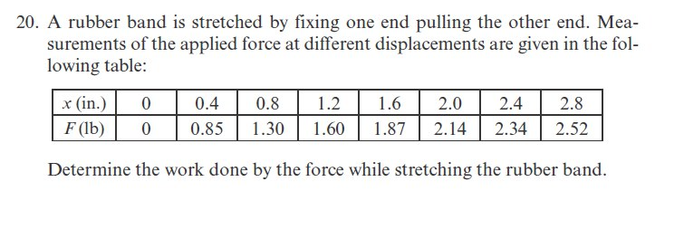

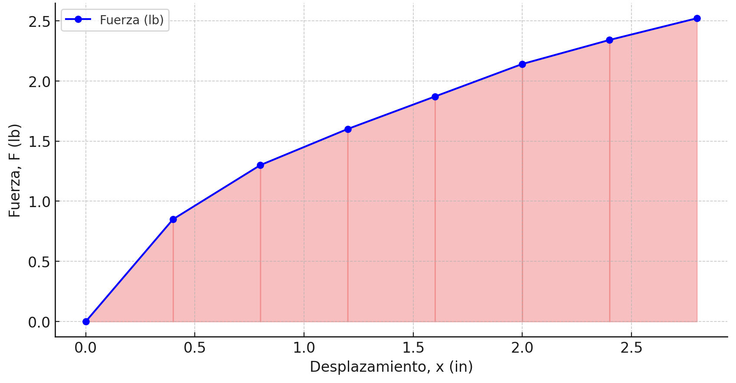

# | x | y | h
0 | 0 | 0 | 0.4
1 | 0.4 | 0.85
2 | 0.8 | 1.3
3 | 1.2 | 1.6
4 | 1.6 | 1.87
5 | 2 | 2.14
6 | 2.4 | 2.34
7 | 2.8 | 2.52

El trabajo realizado al estirar la banda elástica es:

W = | 4.544 | [lb-in]

SIMPSON
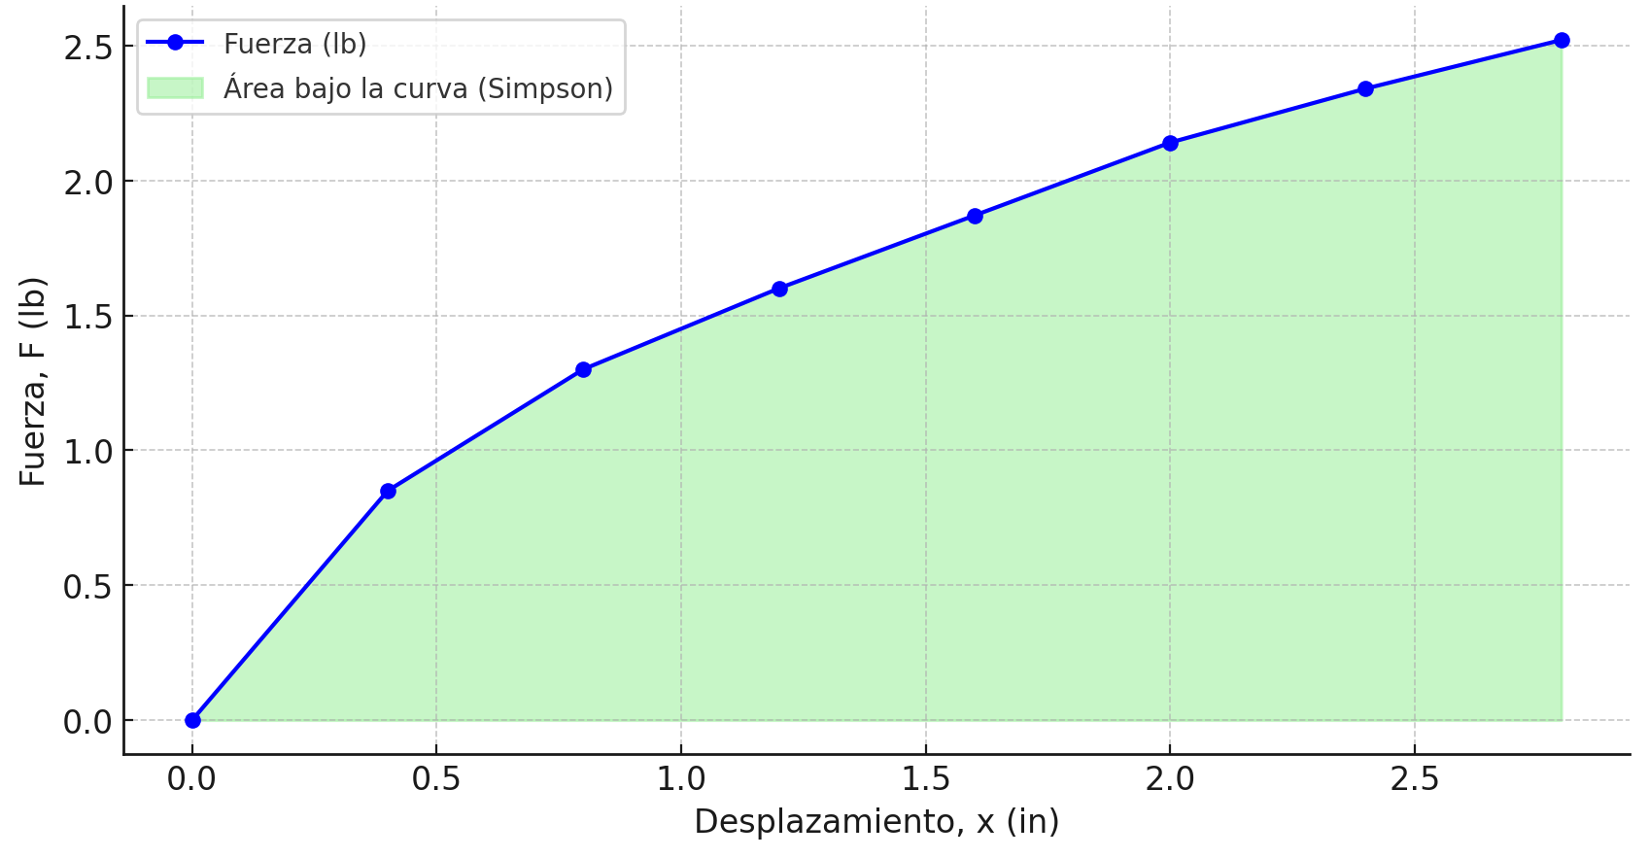

# | x | y | h
0 | 0 | 0 | 0.4
1 | 0.4 | 0.85
2 | 0.8 | 1.3
3 | 1.2 | 1.6
4 | 1.6 | 1.87
5 | 2 | 2.14
6 | 2.4 | 2.34
7 | 2.8 | 2.52

El trabajo realizado al estirar la banda elástica es:

W = | 4.2533333333 | [lb-in]

